Table 1
= 160
Runaway - Kanye West
Grand Piano

5

9

13

17

25

29

33

37

41 'ttnttn- - 1 - _1 - - j - _1

,=nnttn I) J1:l J1 |  |  |  | I) J1:l J1 |  |  |  |  | I) J1:l J1 |  |  |  |  | I) J1 -

r- r- - |  |  |  |  |  | r- r-
it - t J\ j ii-) j J\ J\ j ii-) j J\ 1

 |  |  |  |  | 1 _ |  | - . J1 nn |  |  |  |  |  | - nn_nn

--- 49 ' ### # I) j - • - JJ -
 |  |  |  |  |  |  |  |  |  | j Ji.-j j- j I)

 |  |  |  | Jl J1_Jl J1 |  |  |  | lJ-.n lJ .n |  |  |  |  | Jl J:Jl J1

'#### 0
-
-·
-
j
j
j-J
j .,._}. ,· J\ j
j
j
.n.::
,=#n##. .nn .n
....
-
-
-
lJ .nlJ .n
lJ .n lJ .n
n .nn J1
'ttn#n=f .J
j
-·
_
Ji.J
):-.J
.J
.J
.J
.J IJ-
...
.Jl J1_.Jl J1
lJ P_lJ P
lJ P_lJ P
P lJ P
')= ttn#n •
.J
.J
.J
.J
Ji
{J
DD_DDJ
---
.J
D_J ==
DD_DD
,
d
Cfw. ⁻⁻
65
'#n## j _
n
n_
Cfw.
' n b--o
')= #n## .•.. DD D
. 7
)l{J
{J
r-
')= #n##
•
T
,1,1,1
---
nn_nn
nn_nn
nn_nn
J
,=nnttn . J1 Jl J1 -.-
- --- ,---3 ---, 53
- ---

_{Cfw.} ---
69
Cfw.
--- 61
-
,####--0 _, Ji{J {J r-0 _, Ji{J {J r-

')=n# # • ,1,1,1 |  |  |  | --- ,1,1,1,1 |  |  |  |  | ,1,1,1,1 |  |  |  |  |  | --- ,1,1,1,1

... |  | - - - ---

73 '#n#n-o - ' ) {J {J r-0 |  |  |  |  |  |  |  |  |  |  | j j )

 |  |  |  |  |  |  |  |  | - j

=#n## ,1,1,1,1 |  |  |  | --- ,1,1,1,1 |  |  |  |  | . ,l,l,l |  |  |  |  |  | ,l,lj

-
Cfw. |  |  | - - - ---
77 J - J
- -

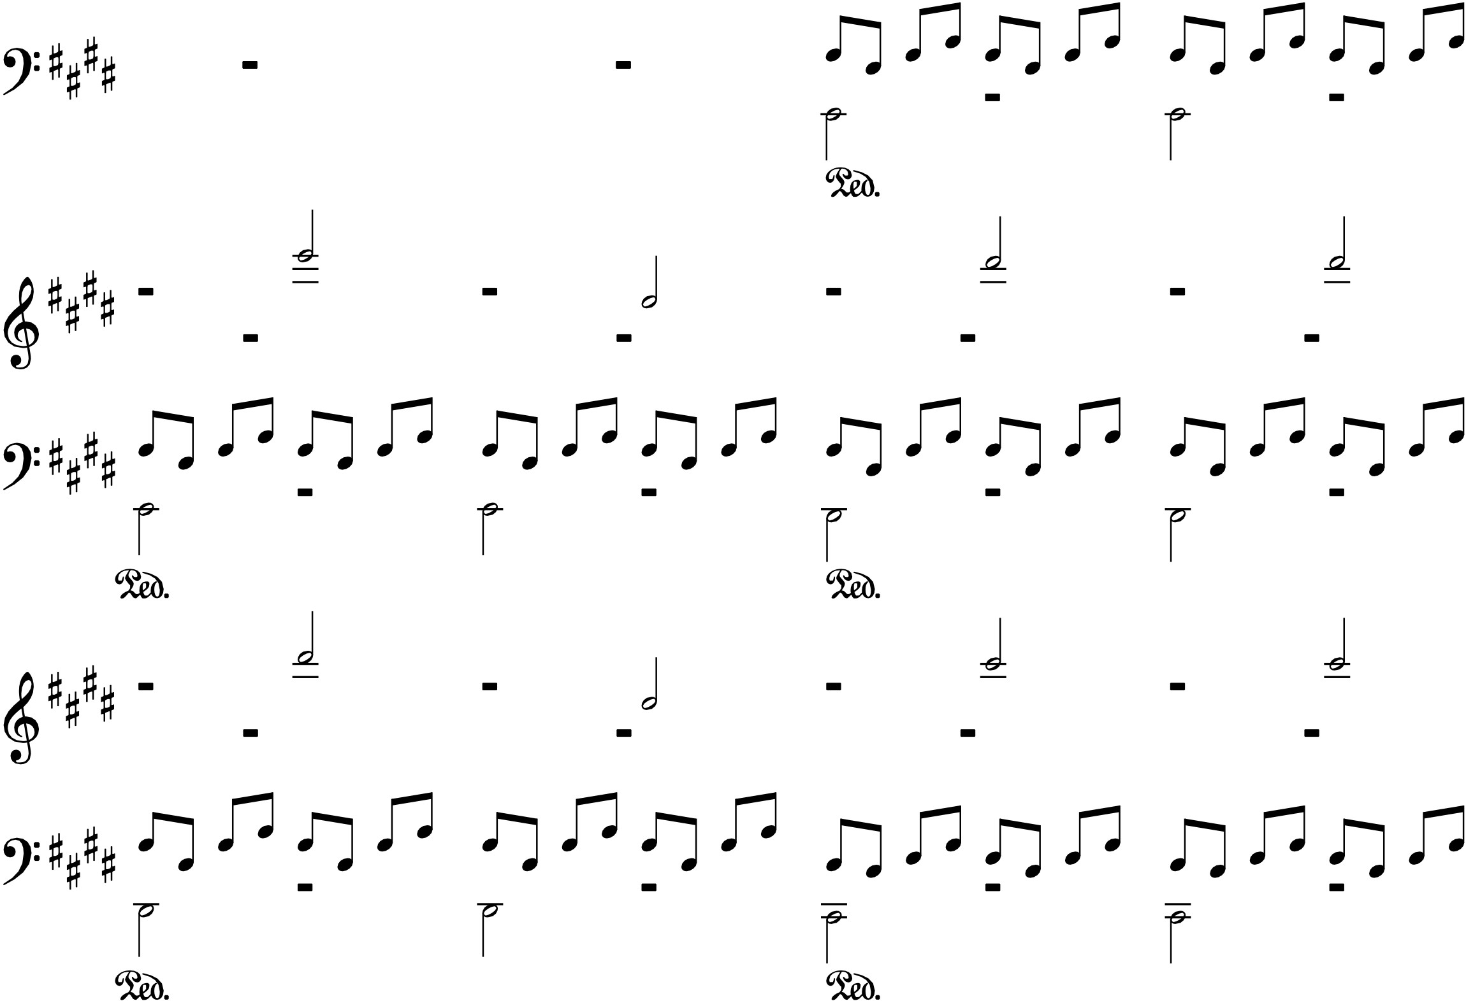
Cfw.
 |  |  |  | ---

89 'ttln- - 1 - - d - _1 - _1

=#n## .n J1[-) J1 |  |  |  | .n J1[-) J1 |  |  |  |  | .n J1 n- J1 |  |  |  |  | .n J1 n- J1

r r r r - - 93
' #n##- - j :· r ) j ):-) j ) ) j ):-) j ) • f.l lJ f.l

=ttn#n .n J1!J .!1 |  |  |  | .n J1 - |  |  |  |  |  |  |  |  |  | lJ f.l _lJ f.l

97
_ j
-- --
r r --- - -
'ttn#n .n d -· _ JJ =ttn#n• J1.fJ J1 T |  |  |  |  |  |  |  |  |  |  |  | Ji--j j _j .n

'#n#n O
•
-·
•
j
j
j-Jj_-,-.}. ,. ) j j j
n.:
: #### •
....
[.l [)
[.l
[)
[.l
-
[) J1 lJ
[.l
-
[) [.l
lJ [.l [)
-
[.l
 |  |  |  | .fJ J1_.fJ J1 |  |  |  | .fJ f-.l .fJ f.l |  |  |  |  | .fJ J:.fJ J1

101 | - --- ,---3 ,
- ---
.J
.J
.J
.J
Ji
{J
DD_DDJ
---
.J
D_J ==
DD_DD
,
d
Cfw. ⁻⁻
113
'#n## j _
n
n_
Cfw.
' n b--o
')= #n## .•.. DD D
. 7
)l{J
{J
r-
')= #n##
•
T
,1,1,1
---
nn_nn
nn_nn
nn_nn
J

'ttn#n=f .J
j
-·
_
Ji.J
):-.J
.J
.J
.J
.J IJ-
...
.Jl J1_.Jl J1
lJ P_lJ P
lJ P_lJ P
P lJ P
')= ttn#n •
_{Cfw.} ---
105
--- 109
-
117
Cfw.
,####--0 _, Ji{J {J r-0 _, Ji{J {J r-

')=n# # • ,1,1,1 |  |  |  | --- ,1,1,1,1 |  |  |  |  | ,1,1,1,1 |  |  |  |  |  | --- ,1,1,1,1

... |  | - - - ---

121
3

125

129

133

